画面項目

画面項目 |  |  |  |  |  |  |  |  |  |  |  | 文書番号 | BMS001
画面名 | 書籍詳細 (一般) |  | 縦スクロール |  | 可 | 横スクロール |  | 可 | 画面タイプ |  | 通常 | 画面URL | /book/detail/{id}
■画面項目 |  |  |  |  |  |  |  |  |  |  |  | ファイル名 | book-detail
画面イメージ

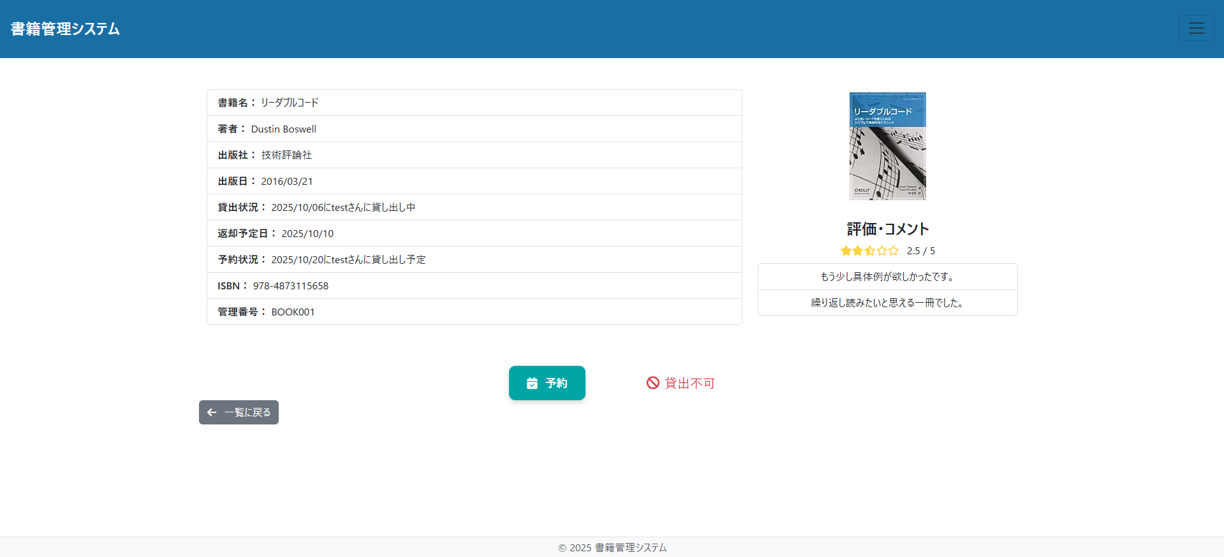

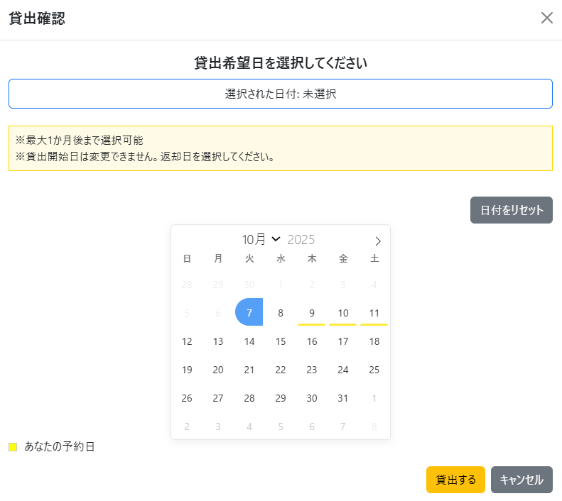

画面項目

No. | 項目ID | 項目名(日本語) |  | 部品種別 |  | 必須 | 初期値 |  |  | 桁数 | 備考 |  |  | イベントID
1 | title_label | 書籍名ラベル |  | ラベル
2 | title | 書籍名 |  | 表示項目
3 | author_label | 著者ラベル |  | ラベル
4 | author | 著者 |  | 表示項目
5 | publisher_label | 出版社ラベル |  | ラベル
6 | publisher | 出版社 |  | 表示項目
7 | publicationDate_label | 出版日ラベル |  | ラベル
8 | publicationDate | 出版日 |  | 表示項目
9 | loanStatus_label | 貸出状況ラベル |  | ラベル
10 | loanStatus | 貸出状況 |  | 表示項目
11 | returnDueDate_label | 返却予定日ラベル |  | ラベル
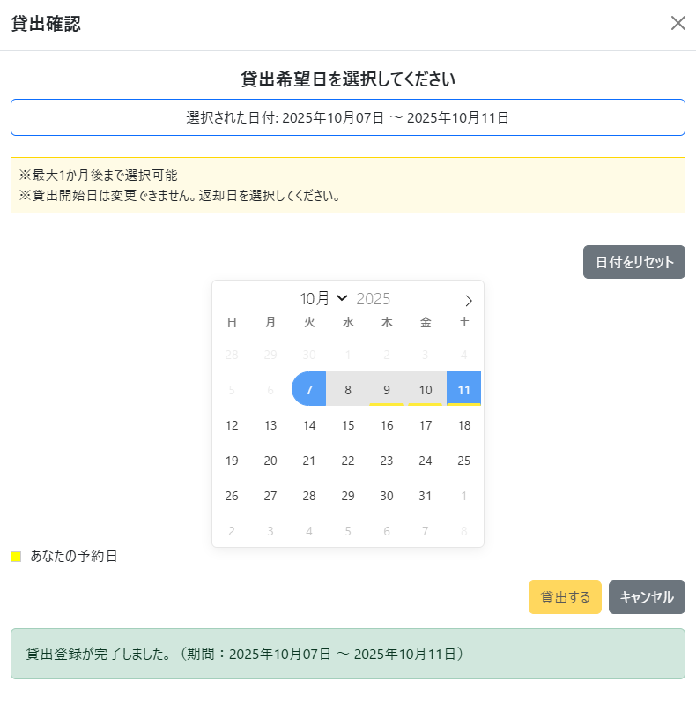
12 | returnDueDate | 返却予定日 |  | 表示項目
13 | reservationStatus_label | 予約状況ラベル |  | ラベル
14 | reservationStatus | 予約状況 |  | 表示項目
15 | isbnCode_label | ISBNコードラベル |  | ラベル
16 | isbnCode | ISBNコード |  | 表示項目
17 | managementId_label | 管理番号ラベル |  | ラベル
18 | managementId | 管理番号 |  | 表示項目
19 | bookimage | 書籍表紙 |  | 画像
20 | reviewComment_label | 評価・コメントラベル |  | ラベル
21 | starRating | 評価星 |  | 表示項目
22 | review | 評価割合 |  | 表示項目
23 | comments | コメント |  | 表示項目
24 | alreadyReserved | 予約フラグ |  | 非表示項目
25 | reserve_button | 予約ボタン |  | ボタン |  |  |  |  |  |  |  |  |  | #001
26 | loan_button | 貸出ボタン |  | ボタン |  |  |  |  |  |  |  |  |  | #002
27 | bookList_link | 一覧リンク |  | リンク

画面遷移図
■画面設計書 |  |  |  |  |  |  |  | 文書番号 | BMS001
画面名 | 書籍詳細 (一般) | 縦スクロール | 可 | 横スクロール | 可 | 画面タイプ | 通常 | 画面URL | /book/detail/{id}
■画面遷移図 |  |  |  |  |  |  |  | ファイル名 | book-detail
書籍一覧・予約画面遷移図

メニューリンク押下
予約画面ボタン押下
メニューリンク押下
書籍一覧リンク押下
予約モーダル画面

メニュー
書籍一覧・予約画面
詳細画面

貸出モーダル画面

一覧ボタン押下
詳細リンク押下

貸出画面ボタン押下

